Sprint Backlog Burndownchart
Burn Down Chart
 | 5.5
 | -3
 | -11.5
 | -34
 | -42.5
 | -49
 | -49.5
 | -50
 | -50.5
 | -51
 | -51.5
 | -52
US-ID | US/TASK | ASIGNADO | ESTADO | Horas | Semana
 |  |  |  |  | 1 | 2 | 3 | 4 | 5 | 6 | 7 | 8 | 9 | 10 | 11 | 12
Sprint 1 | Registro de Pedido | . | . | 21 | 10.25 | 4.25 | 4.25 | 0.25 | 0.25 | 0.25 | 0.25 | 0.25 | 0.25 | 0.25 | 0.25 | 0.25
 | Reunir los requerimientos | Alfredo | Finalizado | 4 | 4 | 0 | 0 | 0 | 0 | 0 | 0 | 0 | 0 | 0 | 0 | 0
 | Definir funcionalidades escenciales del sistema de gestion de ventas | Miguel | Finalizado | 6 | 4 | 2 | 0 | 0 |  | 0 | 0 | 0 | 0 | 0 | 0 | 0
 | Establecer la arquitectura de la base de datos, API y servicios backend | Mateo | Finalizado | 8 | 2 | 2 | 4 | 0 | 0 | 0 | 0 | 0 | 0 | 0 | 0 | 0
 | Crear un plan detallado para los siguientes sprint | Alfredo | En progreso | 3 | 0.25 | 0.25 | 0.25 | 0.25 | 0.25 | 0.25 | 0.25 | 0.25 | 0.25 | 0.25 | 0.25 | 0.25
Sprint 2 | Creacion de base de datos | . | . | 21 | 0 | 0 | 0 | 11 | 4 | 3 | 0 | 0 | 0 | 0 | 0 | 0
 | Construccion de la base de datos segun los requerimientos | Alfredo | Finalizado | 7 | 0 | 0 | 0 | 3 | 2 | 2 | 0 | 0 | 0 | 0 | 0 | 0
 | Diseño de la estructura del backend | Miguel | Finalizado | 4 | 0 | 0 | 0 | 4 | 0 | 0 | 0 | 0 | 0 | 0 | 0 | 0
 | Diseño de las interfaces de usuario | Mateo | Finalizado | 7 | 0 | 0 | 0 | 4 | 2 | 1 | 0 | 0 | 0 | 0 | 0 | 0
 | Definicion de los casos de prueba | Miguel | Pendiente | 3 | 0 | 0 | 0 | 0 | 0 | 0 | 0 | 0 | 0 | 0 | 0 | 0
Sprint 3 | Desarrollo e implementación | . | . | 18 | 0 | 0 | 0 | 0 | 0 | 0 | 0 | 0 | 0 | 0 | 0 | 0
 | Desarrollo e implementacion del backend | Miguel | Pendiente | 7 | 0 | 0 | 0 | 0 | 0 | 0 | 0 | 0 | 0 | 0 | 0 | 0
 | Desarrollo e implementacion de las interfaces de usuario | Mateo | Pendiente | 7 | 0 | 0 | 0 | 0 | 0 | 0 | 0 | 0 | 0 | 0 | 0 | 0
 | Definicion y ejecucion de los casos de prueba | Alfredo | Pendiente | 4 | 0 | 0 | 0 | 0 | 0 | 0 | 0 | 0 | 0 | 0 | 0 | 0
Sprint 4 | Ejecución de pruebas. | . | . | 19 | 0 | 0 | 0 | 0 | 0 | 0 | 0 | 0 | 0 | 0 | 0 | 0
 | Definicion y ejecucion de las pruebas finales | Mateo | Pendiente | 6 | 0 | 0 | 0 | 0 | 0 | 0 | 0 | 0 | 0 | 0 | 0 | 0
 | Ejecucion de pruebas de conexión y comunicación | Miguel | Pendiente | 5 | 0 | 0 | 0 | 0 | 0 | 0 | 0 | 0 | 0 | 0 | 0 | 0
 | Depuración y solución de errores encontrados | Miguel | Pendiente | 5 | 0 | 0 | 0 | 0 | 0 | 0 | 0 | 0 | 0 | 0 | 0 | 0
 | Despliegue final | Mateo | Pendiente | 3 | 0 | 0 | 0 | 0 | 0 | 0 | 0 | 0 | 0 | 0 | 0 | 0
 |  |  |  | 79 | 20.5 | 8.5 | 8.5 | 22.5 | 8.5 | 6.5 | 0.5 | 0.5 | 0.5 | 0.5 | 0.5 | 0.5
 |  |  |  |  | 5.5 | -3 | -11.5 | -34 | -42.5 | -49 | -49.5 | -50 | -50.5 | -51 | -51.5 | -52

Diagrama de actividades
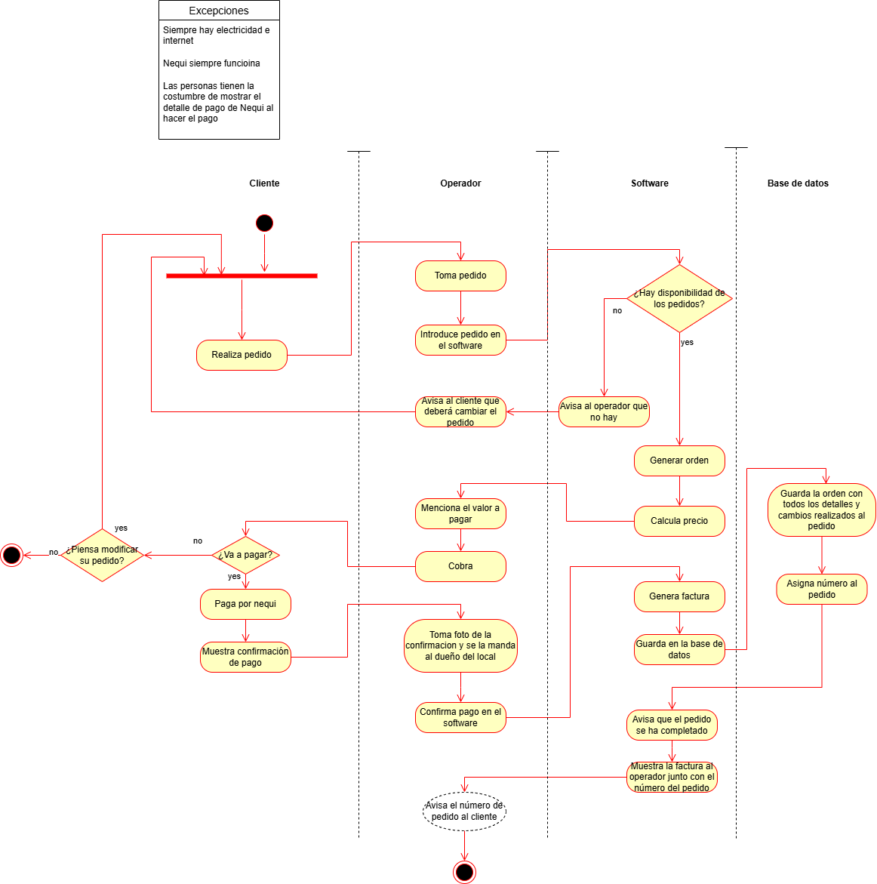

Mockup
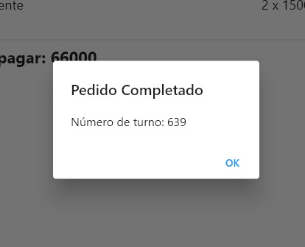
Lo primero que vera el operador es esta pagina, |  | Lo siguiente a ello es la pagina de modificacion de ingredientes |  | Lo siguiente es la página de los detalles de la orden |  | En caso de pulsar "Completar Pedido" se hara la confirmacion de la orden
En ella se tiene 2 botones principales, referentes al tipo de comida |  | Simplemente, tomando en cuenta lo que ha pedido el cliente, |  | En esta se muestra el cuanto se debe pagar, |  | se enviara el pedido a la cocina y se le asignara un número de turno al cliente
Al pulsar cada uno aumentan los contadores de abajo |  | se quitan los ingredientes que no se quieren pulsando en la casilla correspondiente |  | y se le da la opcion al cliente de pagar su comida, o cancelar su pedido
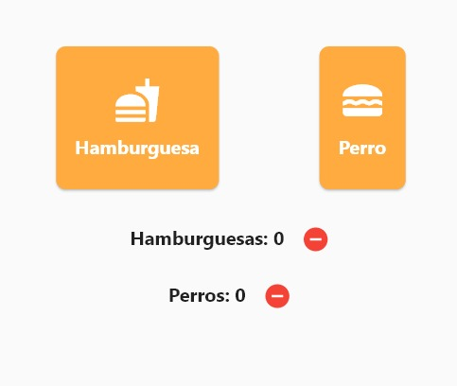
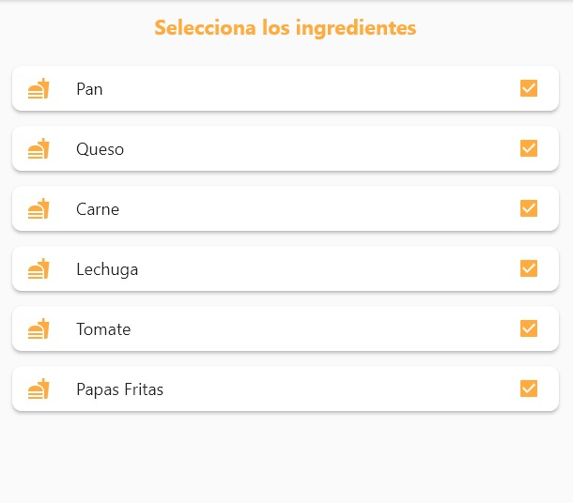
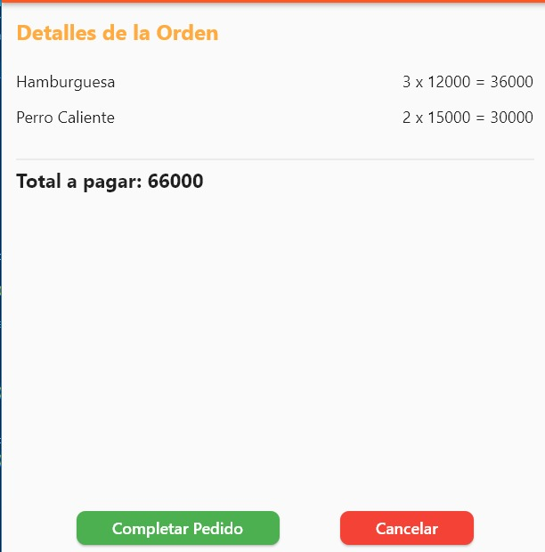
,en caso de querer restar tambien estan los botones para ellos (--) |  | Si se dejan todas marcadas (lo cual es su estado base) se servira la comida con su receta original |  | De esta se va a 2 opciones tomando en cuenta cual botón pulsa

 |  |  |  |  | ------------------>

 | -------------------> |  | ------------------>

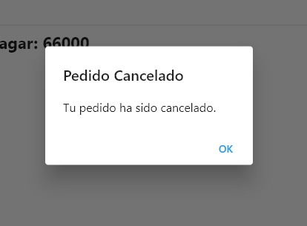
 |  |  |  |  |  | En caso de cancelar el pedido, la operacion sera cancelada
 |  |  |  |  |  | y se volvera a la pestaña de inicio

 |  |  |  |  | ------------------>

Base de Datos
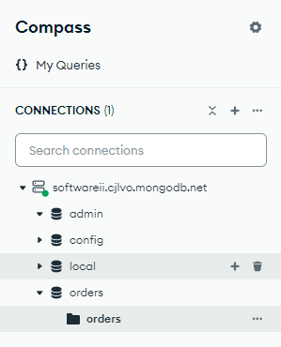
Estructura de Orden en MongoDB | Document Order:
La orden incluye detalles como el ID del pedido, la hora, los productos solicitados, modificaciones realizadas, y otros campos relacionados. Esto es un ejemplo de el documento json que debe entrar a la base de datos en cada orden. | 1.orderId: String | La idea es que las nuevas ordenes se vayan agregando a la colleccion orders de la base de datos orders, y de ahi poder luego consultarlo, si es necesario
Estructura del Documento de Orden | 2.orderNumber: Integer
 | 3.orderTime: Date
{ | 4.itemsOrdered: [Array de ItemOrdered]
orderId: "12345", | 5.changesMade: Boolean
orderNumber: 789, | 6.modifications: [Array de Modification]
orderTime: "2024-10-02T14:35:00", | Subdocumento ItemOrdered (Embebido en Order):
itemsOrdered: [ | 1.itemId: String
{ | 2.productName: String
itemId: "1", | 3.quantity: Integer
productName: "Perro Caliente", | 4.price: Double
quantity: 1, | 5.customizations: {Mapa de personalizaciones}
price: 7000, | Subdocumento Modification (Embebido en Order):
customizations: { | 1.productid: String
pan: true, | 2.fieldChanged: String
queso: true, | 3.previousValue: String
cebolla: true, | 4.newValue: String
salchicha: true,
mayonesa: true,
ketchup: true,
papasfritas: true,
}
},
{
itemId: "2",
productName: "Hamburguesa",
quantity: 2,
price: 12000
customizations: {
pan: true,
queso: true,
carne: true,
lechuga: true,
cebolla: false,
tomate: true,
papasfritas: true,
}
}
],
changesMade: true,
modifications: [
{
productID: "2",
fieldChanged: "cebolla",
previousValue: true,
newValue: false
}
{
productID: "1",
fieldChanged: "papasfritas",
previousValue: false,
newValue: true
}
]
}

